Alejandro velazquez
 | Alejandro velazquez

Función | f(x)= x*x-3x-4

x | f(x) | inter | xi | x0 | f(xi) | f(xo) | f(xi-1) | Error
-1 | 0 | 1 | 7 | 5 | 24 | 6 | 4.3333333333 | -0.0061538461538
-0.7 | -1.41 | 2 | 4.33333333 | 7 | 1.7777777589 | 24 | 4.1199999988 | -0.0005177993476
-0.4 | -2.64 | 3 | 4.12 | 4.33333333 | 0.6144 | 1.7777777589 | 4.0073349633 | -0.00028114704106
-0.1 | -3.69 | 4 | 4.00733496 | 4.12 | 0.036728601638 | 0.6144 | 4.0001716672 | -1.7907463487E-05
0.2 | -4.56 | 5 | 4.0001716672 | 4.00733496 | 0.00085836543447 | 0.036728601638 | 4.0000002515 | -4.2853931329E-07
0.5 | -5.25
0.8 | -5.76
1.1 | -6.09
1.4 | -6.24
1.7 | -6.21
2 | -6
2.3 | -5.61
2.6 | -5.04
2.9 | -4.29
3.2 | -3.36
3.5 | -2.25
3.8 | -0.96
4 | 0
4.3 | 1.59
4.6 | 3.36
4.9 | 5.31
5.2 | 7.44
5.5 | 9.75
5.8 | 12.24
6.1 | 14.91
6.4 | 17.76
6.7 | 20.79
7 | 24
7.3 | 27.39
7.6 | 30.96
7.9 | 34.71

x^3x+2x^2+10x-20
Funcion | f(x)=x^3+2x^2+10x-20

x | f(x) | inter | xi | x0 | f(xi) | f(xo) | f(xi-1) | Error
-1 | -29 | 1 | 5 | 2 | 205 | 16 | 1.746031746 | -0.018636363636
-0.7 | -26.363 | 2 | 1.746031746 | 5 | 8.8805704528 | 205 | 1.5986873733 | -0.00092165845062
-0.4 | -23.744 | 3 | 1.5986873733 | 1.746031746 | 5.1844036627 | 8.8805704528 | 1.3920157729 | -0.0014846929496
-0.1 | -20.981 | 4 | 1.3920157729 | 1.5986873733 | 0.4928935299 | 5.1844036627 | 1.3703027015 | -0.00015845456197
0.2 | -17.912 | 5 | 1.3703027015 | 1.3920157729 | 0.031543799859 | 0.4928935299 | 1.3688181167 | -1.0845741628E-05
0.5 | -14.375
0.8 | -10.208
1.1 | -5.249
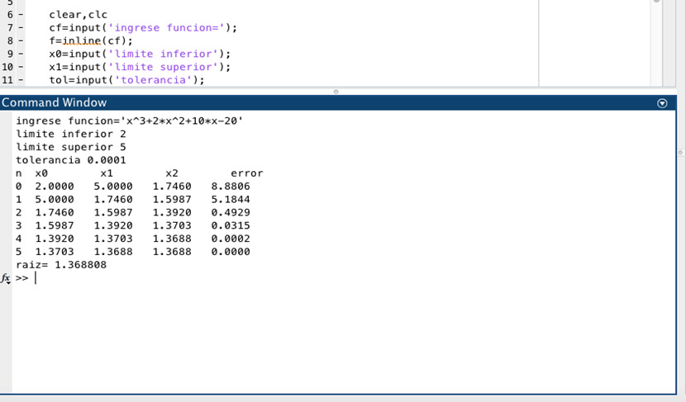
1.4 | 0.664
1.7 | 7.693
2 | 16
2.3 | 25.747
2.6 | 37.096
2.9 | 50.209
3.2 | 65.248
3.5 | 82.375
3.8 | 101.752
4.1 | 123.541
4.4 | 147.904
4.7 | 175.003
5 | 205
5.3 | 238.057
5.6 | 274.336
5.9 | 313.999
6.2 | 357.208
6.5 | 404.125
6.8 | 454.912
7.1 | 509.731
7.4 | 568.744
7.7 | 632.113
8 | 700
8.3 | 772.567

x^4+3x^3-2
Funcion | f(x)=x^4+3x^3-2

x | f(x) | inter | xi | x0 | f(xi) | f(xo) | f(xi-1) | Error
-1 | -4 | 1 | 6 | 4 | 1942 | 446 | 3.4037433155 | -0.0076276512176
-0.7 | -2.7889 | 2 | 3.4037433155 | 6 | 250.52496519 | 1942 | 3.0192108204 | -0.0012736192268
-0.4 | -2.1664 | 3 | 3.0192108204 | 3.4037433155 | 163.66084505 | 250.52496519 | 2.2947124545 | -0.0031572512036
-0.1 | -2.0029 | 4 | 2.2947124545 | 3.0192108204 | 61.97749002 | 163.66084505 | 1.8531201189 | -0.0023829666038
0.2 | -1.9744 | 5 | 1.8531201189 | 2.2947124545 | 28.883872722 | 61.97749002 | 1.4677014836 | -0.002626001538
0.5 | -1.5625 | 6 | 1.4677014836 | 1.8531201189 | 12.125289159 | 28.883872722 | 1.1888406608 | -0.0023456534753
0.8 | -0.0544 | 7 | 1.1888406608 | 1.4677014836 | 5.0382516677 | 12.125289159 | 0.99059548334 | -0.002001272778
1.1 | 3.4571 | 8 | 0.99059548334 | 1.1888406608 | 1.8790621428 | 5.0382516677 | 0.87268074443 | -0.0013511784197
1.4 | 10.0736 | 9 | 0.87268074443 | 0.99059548334 | 0.57381825272 | 1.8790621428 | 0.82084244052 | -0.00063152562968
1.7 | 21.0911 | 10 | 0.82084244052 | 0.87268074443 | 0.11318995663 | 0.57381825272 | 0.80810424049 | -0.00015763065436
2 | 38 | 11 | 0.80810424049 | 0.82084244052 | 0.0096063072121 | 0.11318995663 | 0.8069229048 | -1.4640007001E-05
2.3 | 62.4851
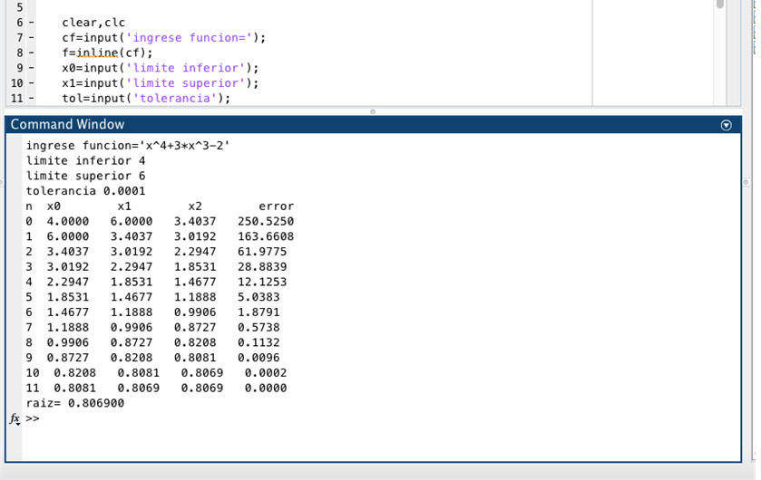
2.6 | 96.4256
2.9 | 141.8951
3.2 | 201.1616
3.5 | 276.6875
3.8 | 371.1296
4.1 | 487.3391
4.4 | 628.3616
4.7 | 797.4371
5 | 998
5.3 | 1233.6791
5.6 | 1508.2976
5.9 | 1825.8731
6.2 | 2190.6176
6.5 | 2606.9375
6.8 | 3079.4336
7.1 | 3612.9011
7.4 | 4212.3296
7.7 | 4882.9031
8 | 5630

x^3-2x-5
Funcion | f(x)=x^3-2x-5

x | f(x) | inter | xi | x0 | f(xi) | f(xo) | f(xi-1) | Error
-1 | -4 | 1 | 5 | 3 | 110 | 16 | 2.6595744681 | -0.0088
-0.7 | -3.943 | 2 | 2.6595744681 | 5 | 8.4929158279 | 110 | 2.463755258 | -0.00079479976546
-0.4 | -4.264 | 3 | 2.463755258 | 2.6595744681 | 5.0277055668 | 8.4929158279 | 2.1796393577 | -0.0013034995869
-0.1 | -4.801 | 4 | 2.1796393577 | 2.463755258 | 0.99581238622 | 5.0277055668 | 2.1094673269 | -0.00033265284527
0.2 | -5.392 | 5 | 2.1094673269 | 2.1796393577 | 0.16788360049 | 0.99581238622 | 2.0952381645 | -6.7911909451E-05
0.5 | -5.875
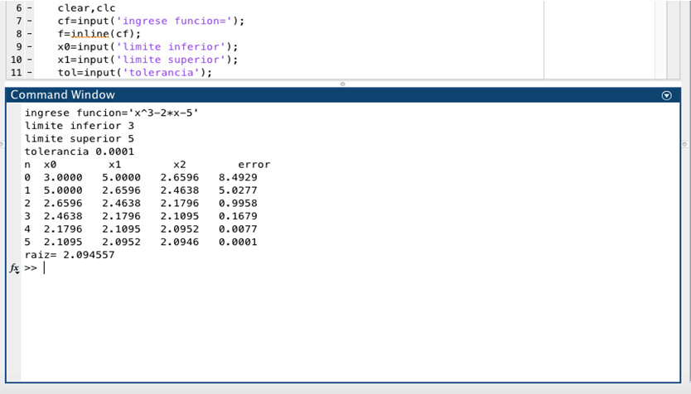
0.8 | -6.088
1.1 | -5.869
1.4 | -5.056
1.7 | -3.487
2 | -1
2.3 | 2.567
2.6 | 7.376
2.9 | 13.589
3.2 | 21.368
3.5 | 30.875
3.8 | 42.272
4.1 | 55.721
4.4 | 71.384
4.7 | 89.423
5 | 110
5.3 | 133.277
5.6 | 159.416
5.9 | 188.579
6.2 | 220.928
6.5 | 256.625
6.8 | 295.832
7.1 | 338.711
7.4 | 385.424
7.7 | 436.133
8 | 491

